Sheet1
年份 | x1 | x2 | x3 | d1 | d2 | d3 | d4 | 判别 | 更新前 | x1 | x2 | x3 | 书上初始聚心 | x1 | x2 | x3 | k | 4
1952 | 50.5 | 20.9 | 28.6 | 5.382 | 36.567 | 30.679 | 17.593 | 1 | m1 | 46.3 | 24.12 | 29.58 | m1 | 50.5 | 20.9 | 28.6
1953 | 45.9 | 23.4 | 30.8 | 1.472 | 31.413 | 26.659 | 13.122 | 1 | m2 | 23.45 | 45.36875 | 31.1875 | m2 | 18.6 | 49.3 | 32.1
1954 | 45.6 | 24.6 | 29.7 | 0.857 | 30.400 | 25.225 | 11.767 | 1 | m3 | 32.24 | 44.88 | 22.88 | m3 | 33.3 | 45 | 21.7
1955 | 46.3 | 24.4 | 29.3 | 0.396 | 31.070 | 25.658 | 12.286 | 1 | m4 | 38.609090909 | 33.827272727 | 27.590909091 | m4 | 40.3 | 29.7 | 30.1
1956 | 43.2 | 27.3 | 29.5 | 4.442 | 26.821 | 21.749 | 8.205 | 1
1957 | 40.3 | 29.7 | 30.1 | 8.210 | 23.035 | 18.642 | 5.118 | 4 | 更新后 | x1 | x2 | x3 | 另外初始聚心 | x1 | x2 | x3
1958 | 34.1 | 37 | 28.9 | 17.754 | 13.736 | 10.089 | 5.667 | 4 | m1 | 46.300 | 24.120 | 29.580 | m1 | 50.5 | 20.9 | 28.6
1959 | 26.7 | 42.8 | 30.6 | 27.095 | 4.184 | 9.727 | 15.212 | 2 | m2 | 23.45 | 45.36875 | 31.1875 | m2 | 19.1 | 50 | 30.9
1960 | 23.4 | 44.5 | 32.1 | 30.759 | 1.261 | 12.779 | 19.120 | 2 | m3 | 32.24 | 44.88 | 22.88 | m3 | 29.566666667 | 40.3 | 30.133333333
1961 | 36.2 | 31.9 | 32 | 12.977 | 18.564 | 16.350 | 5.381 | 4 | m4 | 38.609090909 | 33.827272727 | 27.590909091 | m4 | 22.588888889 | 46.766666667 | 30.644444444
1962 | 39.4 | 31.3 | 29.3 | 9.962 | 21.352 | 16.640 | 3.152 | 4
1963 | 40.3 | 33 | 26.6 | 11.124 | 21.400 | 14.830 | 2.127 | 4
1964 | 38.4 | 35.3 | 26.2 | 14.101 | 18.702 | 11.864 | 2.036 | 4
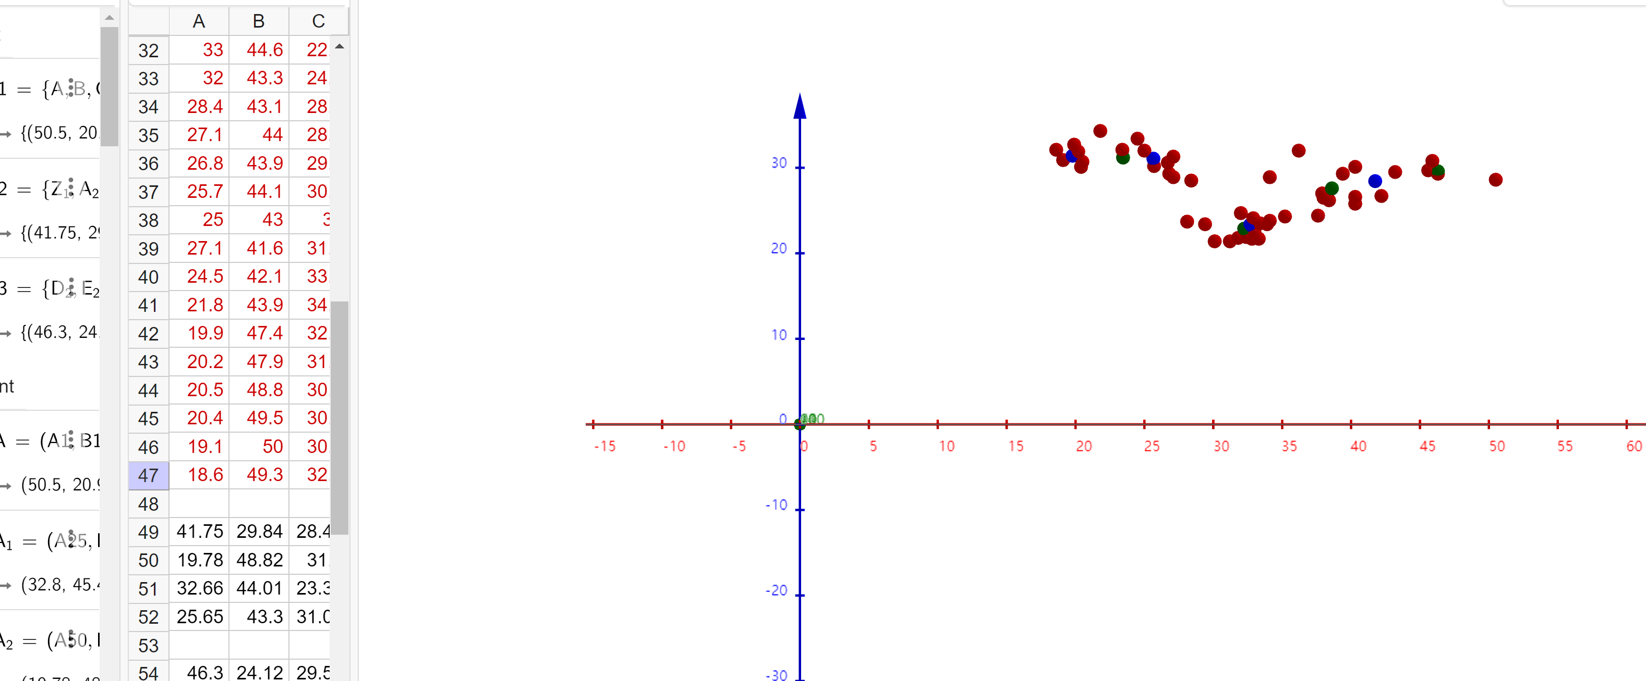
1965 | 37.9 | 35.1 | 27 | 14.063 | 18.215 | 12.027 | 1.572 | 4
1966 | 37.6 | 38 | 24.4 | 17.181 | 17.338 | 8.853 | 5.349 | 4
1967 | 40.3 | 34 | 25.8 | 12.162 | 21.028 | 13.852 | 2.469 | 4
1968 | 42.2 | 31.2 | 26.7 | 8.674 | 23.926 | 17.348 | 4.538 | 4
1969 | 38 | 35.6 | 26.5 | 14.497 | 18.141 | 11.507 | 2.169 | 4
1970 | 35.2 | 40.5 | 24.3 | 20.479 | 14.464 | 5.474 | 8.184 | 3
1971 | 34.1 | 42.2 | 23.8 | 22.564 | 13.343 | 3.389 | 10.237 | 3
1972 | 32.9 | 43.1 | 24.1 | 23.871 | 12.028 | 2.257 | 11.435 | 3
1973 | 33.4 | 43.1 | 23.5 | 23.741 | 12.777 | 2.213 | 11.395 | 3
1974 | 33.9 | 42.7 | 23.4 | 23.177 | 13.303 | 2.789 | 10.884 | 3
1975 | 32.4 | 45.7 | 21.9 | 26.793 | 12.902 | 1.288 | 14.557 | 3
1976 | 32.8 | 45.4 | 21.7 | 26.404 | 13.321 | 1.406 | 14.226 | 3
1977 | 29.4 | 47.1 | 23.4 | 29.187 | 9.952 | 3.642 | 16.689 | 3
1978 | 28.1 | 48.2 | 23.7 | 30.752 | 9.257 | 5.370 | 18.225 | 3
1979 | 31.2 | 47.4 | 21.4 | 28.929 | 12.648 | 3.102 | 16.657 | 3
1980 | 30.1 | 48.5 | 21.4 | 30.393 | 12.240 | 4.458 | 18.056 | 3
1981 | 31.8 | 46.4 | 21.8 | 27.698 | 12.606 | 1.916 | 15.426 | 3
1982 | 33.3 | 45 | 21.7 | 25.828 | 13.681 | 1.591 | 13.701 | 3
1983 | 33 | 44.6 | 22.4 | 25.453 | 13.001 | 0.941 | 13.208 | 3
1984 | 32 | 43.3 | 24.7 | 24.417 | 10.930 | 2.422 | 11.907 | 3
1985 | 28.4 | 43.1 | 28.5 | 26.112 | 6.072 | 7.036 | 13.822 | 2
1986 | 27.1 | 44 | 28.9 | 27.646 | 4.520 | 7.965 | 15.416 | 2
1987 | 26.8 | 43.9 | 29.3 | 27.777 | 4.116 | 8.472 | 15.615 | 2
1988 | 25.7 | 44.1 | 30.2 | 28.704 | 2.765 | 9.847 | 16.703 | 2
1989 | 25 | 43 | 32 | 28.566 | 2.945 | 11.795 | 16.994 | 2
1990 | 27.1 | 41.6 | 31.3 | 26.022 | 5.248 | 10.396 | 14.375 | 2
1991 | 24.5 | 42.1 | 33.4 | 28.515 | 4.084 | 13.353 | 17.357 | 2
1992 | 21.8 | 43.9 | 34.3 | 31.840 | 3.817 | 15.504 | 20.713 | 2
1993 | 19.9 | 47.4 | 32.7 | 35.336 | 4.361 | 15.971 | 23.672 | 2
1994 | 20.2 | 47.9 | 31.9 | 35.385 | 4.181 | 15.344 | 23.569 | 2
1995 | 20.5 | 48.8 | 30.7 | 35.721 | 4.551 | 14.641 | 23.702 | 2
1996 | 20.4 | 49.5 | 30.1 | 36.266 | 5.249 | 14.617 | 24.156 | 2
1997 | 19.1 | 50 | 30.9 | 37.568 | 6.360 | 16.223 | 25.556 | 2
1998 | 18.6 | 49.3 | 32.1 | 37.519 | 6.310 | 17.047 | 25.692 | 2

